Data
MyGol plantilla para importación en bloque
Instrucciones: * Los campos marcados con un asterisco son obligatorios. * La competición ya debe existir previamente en MyGol. * El nombre del equipo no debe existir en la competición. * El Email del jugador no es obligatorio, a menos que la opción "se requiere inscripción" esté marcada en las opciones de inscripción. Si se rellena, no debería existir ya en MyGol. * El nombre del archivo de la foto en la última columna debe coincidir con el nombre de la imagen asociada al jugador en el archivo ZIP que acompañará a este archivo de Excel. * La foto debe ser PNG o JPG, debe ser cuadrada y las dimensiones máximas son 512 x 512 píxeles. La foto no es obligatoria.
Nombre de la competición (*) | Nombre equipo (*) | Nombre jugador (*) | Apellidos jugador (*) | Email jugador | DNI(*) | Imagen de foto de ficha en el fichero ZIP
AFA SOMOS TODOS | BOCA JUNIORS | ALEXIS | ESPINOZA | sandrareginamartinez64@gmail.com | 40308180
AFA SOMOS TODOS | BOCA JUNIORS | JUAN | LUCCI | Lucci90@gmail.com | 40808691
AFA SOMOS TODOS | BOCA JUNIORS | THOMAS | DE LAZZARI | Tomas1732@gmail.com | 40808691
AFA SOMOS TODOS | BOCA JUNIORS | THIAGO | IRIARTE | iriartethiago27@gmail.com | 45318409 | 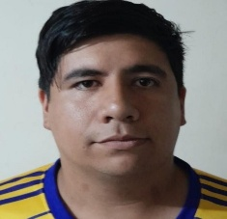
AFA SOMOS TODOS | BOCA JUNIORS | EZEQUIEL | PIROLLO | anabellamelisaa@gmail.com | 33982175 | 
AFA SOMOS TODOS | BOCA JUNIORS | ROMAN | CASCO | verolacuerva22@gmail.com | 48107450
AFA SOMOS TODOS | BOCA JUNIORS | CRISTIAN | BOGARIN | cristianbogarin262@gmail.com | 38148409
AFA SOMOS TODOS | BOCA JUNIORS | AXEL | ROBLEDO | axelrobledo104@gmail.com | 46196539
AFA SOMOS TODOS | BOCA JUNIORS | TOMAS | FARALDO | gabrielaramon2003@yahoo.com | 38883763
AFA SOMOS TODOS | BOCA JUNIORS | FELIPE | ARRIOLA | benitovictoria@live.com.ar | 48426003
AFA SOMOS TODOS | BOCA JUNIORS | SANTIAGO | MACIEL | ricardomacielalegr@gmail.com | 45397424
AFA SOMOS TODOS | BOCA JUNIORS | ALEJO | LUNA | alejoluna564@gmail.com | 47011748
AFA SOMOS TODOS | BOCA JUNIORS | LEANDRO | GRASS | leandrograss0@gmail.com | 35629369
AFA SOMOS TODOS | BOCA JUNIORS | JUAN | MARTIN | mam.martin@gmail.com | 45073741
AFA SOMOS TODOS | BOCA JUNIORS | MATIAS | CARRIZO | maticarrizo2000@gmail.com | 42470123
AFA SOMOS TODOS | BOCA JUNIORS | LUCAS | Macchia | lucash1211@gmail.com | 48878596 | 
AFA SOMOS TODOS | BOCA JUNIORS | MARTIN | VELAZQUEZ | lolitoten@gmail.com | 29406410 | 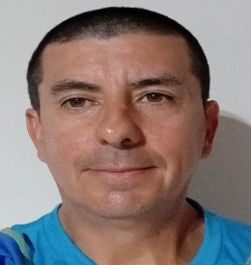
AFA SOMOS TODOS | BOCA JUNIORS | NICOLAS | TRAVERSO | Ntraverso1983@gmail.com | 30098170 | 

